상품제안서
애니존 충전식 휴대용 선풍기 ANY-EF1 -[일시품절] | 상품코드: F23649

 |  |  |  |  |  |  | 02-412-0044 | www.easy1.co.kr
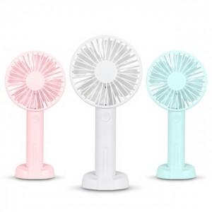

【상세/제작정보】 | <p>2024년 4월 20일경 재입고 예정 입니다.</p><p>&nbsp;</p>

【인쇄/포장옵션】 | 실크, 레이저 / 포장지포장

【공급단가】 | 수량 | 100~ | 300~ | 500~ | 1,000~ | 3,000~
*VAT별도 | 단가 | 7,000원 | 6,750원 | 6,470원 | 6,210원 | 6,060원

【상품 URL】 | https://dev.easy1.co.kr:443/src/goods_detail.php?gdno=23649

